Solicitud gráfica
 | Área: | Ciencias Naturales |  |  | Fecha:
 | Grado: | 10
 | Título del tema: | Las disoluciones |  |  | ¿Cuaderno de estudio o recurso? | Recurso
 | Editor: | Lyz Marcela Bernal |  |  | Motor del recurso | F7B

 | Código guión o recurso: | CN_10_15_REC140 | ← Para determinar este código, visite la hoja de Ayuda
 |  |  |  |  | ESPECIFICACIÓN DE ARCHIVOS A ENTREGAR
Núm. | Archivo Shutterstock o ruta en web | Imagen para: | Tipo | Ubicación de la imagen en el recurso F7B | Nombre imagen SMALL | Tamaño imagen SMALL | Nombre imagen ZOOM | Tamaño imagen ZOOM | Descripción | Observaciones
IMG01 | 318737822 | Recurso F7B | Fotografía | Inicio (cuadrado) | CN_10_15_REC140_IMG01.jpg | 350 x 350 px
IMG02 | VER DESCRIPCIÓN Y OBSERVACIONES | Recurso F7B | Ilustración | Inicio (cuadrado) | CN_10_15_REC140_IMG02.jpg | 350 x 350 px |  |  |  | REALIZAR ILUSTRACIÓN IGUAL A LA IMAGEN GUÍA
IMG03 | VER DESCRIPCIÓN Y OBSERVACIONES | Recurso F7B | Ilustración | Inicio (cuadrado) | CN_10_15_REC140_IMG03.jpg | 350 x 350 px |  |  | 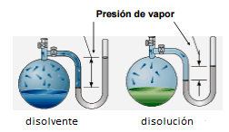 | REALIZAR ILUSTRACIÓN IGUAL A LA IMAGEN GUÍA
IMG04 | 33898960 | Recurso F7B | Fotografía | Inicio (cuadrado) | CN_10_15_REC140_IMG04.jpg | 350 x 350 px
IMG05 | VER DESCRIPCIÓN Y OBSERVACIONES | Recurso F7B | Ilustración | Inicio (cuadrado) | CN_10_15_REC140_IMG05.jpg | 350 x 350 px |  |  |  | REALIZAR ILUSTRACIÓN IGUAL A LA IMAGEN GUÍA
IMG06 | 411093832 | Recurso F7B | Fotografía | Inicio (cuadrado) | CN_10_15_REC140_IMG06.jpg | 350 x 350 px |  |  | 
IMG07 | VER DESCRIPCIÓN Y OBSERVACIONES | Recurso F7B | Ilustración | Contenido | CN_10_15_REC140_IMG07n.jpg | 320 x 480 px | CN_10_15_REC140_IMG07a.jpg | 800 x 458 px | 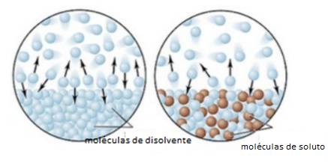 | REALIZAR ILUSTRACIÓN IGUAL A LA IMAGEN GUÍA
IMG08 | VER DESCRIPCIÓN Y OBSERVACIONES | Recurso F7B | Ilustración | Contenido | CN_10_15_REC140_IMG08n.jpg | 320 x 480 px | CN_10_15_REC140_IMG08a.jpg | 800 x 458 px | 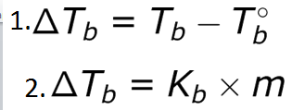 | REALIZAR ILUSTRACIÓN IGUAL A LA IMAGEN GUÍA
IMG09 | VER DESCRIPCIÓN Y OBSERVACIONES | Recurso F7B | Ilustración | Contenido | CN_10_15_REC140_IMG09n.jpg | 320 x 480 px | CN_10_15_REC140_IMG09a.jpg | 800 x 458 px | 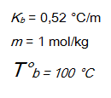 | REALIZAR ILUSTRACIÓN IGUAL A LA IMAGEN GUÍA
IMG10 | VER DESCRIPCIÓN Y OBSERVACIONES | Recurso F7B | Ilustración | Contenido | CN_10_15_REC140_IMG10n.jpg | 320 x 480 px | CN_10_15_REC140_IMG10a.jpg | 800 x 458 px | 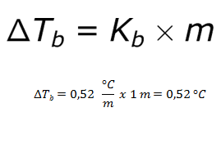 | REALIZAR ILUSTRACIÓN IGUAL A LA IMAGEN GUÍA
IMG11 | VER DESCRIPCIÓN Y OBSERVACIONES | Recurso F7B | Ilustración | Contenido | CN_10_15_REC140_IMG11n.jpg | 320 x 480 px | CN_10_15_REC140_IMG11a.jpg | 800 x 458 px | 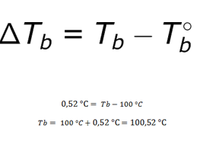 | REALIZAR ILUSTRACIÓN IGUAL A LA IMAGEN GUÍA
IMG12 | VER DESCRIPCIÓN Y OBSERVACIONES | Recurso F7B | Ilustración | Inicio (cuadrado) | CN_10_15_REC140_IMG12.jpg | 350 x 350 px |  |  | 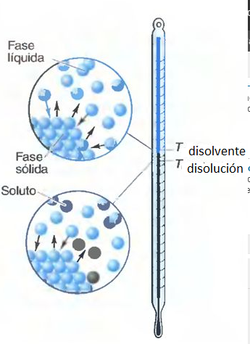 | REALIZAR ILUSTRACIÓN IGUAL A LA IMAGEN GUÍA
IMG13 | 139617071 | Recurso F7B | Fotografía | Inicio (cuadrado) | CN_10_15_REC140_IMG13.jpg | 350 x 350 px |  |  | 
IMG14 | VER DESCRIPCIÓN Y OBSERVACIONES | Recurso F7B | Ilustración | Contenido | CN_10_15_REC140_IMG14n.jpg | 320 x 480 px | CN_10_15_REC140_IMG14a.jpg | 800 x 458 px | 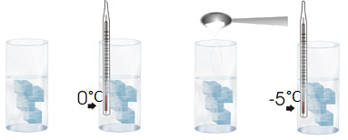 | REALIZAR ILUSTRACIÓN IGUAL A LA IMAGEN GUÍA
IMG15 | VER DESCRIPCIÓN Y OBSERVACIONES | Recurso F7B | Ilustración | Contenido | CN_10_15_REC140_IMG15n.jpg | 320 x 480 px | CN_10_15_REC140_IMG15a.jpg | 800 x 458 px | 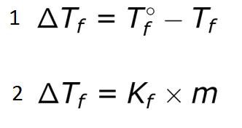 | REALIZAR ILUSTRACIÓN IGUAL A LA IMAGEN GUÍA
IMG16 | VER DESCRIPCIÓN Y OBSERVACIONES | Recurso F7B | Ilustración | Contenido | CN_10_15_REC140_IMG16n.jpg | 320 x 480 px | CN_10_15_REC140_IMG16a.jpg | 800 x 458 px | 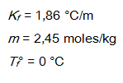 | REALIZAR ILUSTRACIÓN IGUAL A LA IMAGEN GUÍA
IMG17 | VER DESCRIPCIÓN Y OBSERVACIONES | Recurso F7B | Ilustración | Contenido | CN_10_15_REC140_IMG17n.jpg | 320 x 480 px | CN_10_15_REC140_IMG17a.jpg | 800 x 458 px |  | REALIZAR ILUSTRACIÓN IGUAL A LA IMAGEN GUÍA
IMG18 | VER DESCRIPCIÓN Y OBSERVACIONES | Recurso F7B | Ilustración | Contenido | CN_10_15_REC140_IMG18n.jpg | 320 x 480 px | CN_10_15_REC140_IMG18a.jpg | 800 x 458 px | 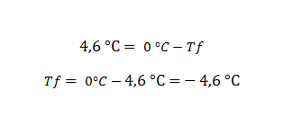 | REALIZAR ILUSTRACIÓN IGUAL A LA IMAGEN GUÍA
IMG19 | VER DESCRIPCIÓN Y OBSERVACIONES | Recurso F7B | Ilustración | Inicio (cuadrado) | CN_10_15_REC140_IMG19.jpg | 350 x 350 px |  |  | 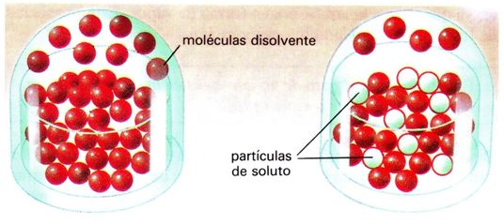 | REALIZAR ILUSTRACIÓN IGUAL A LA IMAGEN GUÍA
IMG20 | 400459048 | Recurso F7B | Fotografía | Inicio (cuadrado) | CN_10_15_REC140_IMG20.jpg | 350 x 350 px |  |  | 
IMG21 | VER DESCRIPCIÓN Y OBSERVACIONES | Recurso F7B | Ilustración | Contenido | CN_10_15_REC140_IMG21n.jpg | 320 x 480 px | CN_10_15_REC140_IMG21a.jpg | 800 x 458 px | 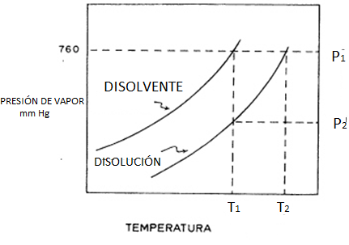 | REALIZAR ILUSTRACIÓN IGUAL A LA IMAGEN GUÍA
IMG22 | VER DESCRIPCIÓN Y OBSERVACIONES | Recurso F7B | Ilustración | Contenido | CN_10_15_REC140_IMG22n.jpg | 320 x 480 px | CN_10_15_REC140_IMG22a.jpg | 800 x 458 px |  | REALIZAR ILUSTRACIÓN IGUAL A LA IMAGEN GUÍA
IMG23 | VER DESCRIPCIÓN Y OBSERVACIONES | Recurso F7B | Ilustración | Contenido | CN_10_15_REC140_IMG23n.jpg | 320 x 480 px | CN_10_15_REC140_IMG23a.jpg | 800 x 458 px |  | REALIZAR ILUSTRACIÓN IGUAL A LA IMAGEN GUÍA
IMG24 | VER DESCRIPCIÓN Y OBSERVACIONES | Recurso F7B | Ilustración | Contenido | CN_10_15_REC140_IMG24n.jpg | 320 x 480 px | CN_10_15_REC140_IMG24a.jpg | 800 x 458 px |  | REALIZAR ILUSTRACIÓN IGUAL A LA IMAGEN GUÍA
IMG25 | VER DESCRIPCIÓN Y OBSERVACIONES | Recurso F7B | Ilustración | Contenido | CN_10_15_REC140_IMG25n.jpg | 320 x 480 px | CN_10_15_REC140_IMG25a.jpg | 800 x 458 px |  | REALIZAR ILUSTRACIÓN IGUAL A LA IMAGEN GUÍA
IMG26 | VER DESCRIPCIÓN Y OBSERVACIONES | Recurso F7B | Ilustración | Inicio (cuadrado) | CN_10_15_REC140_IMG26.jpg | 350 x 350 px |  |  | 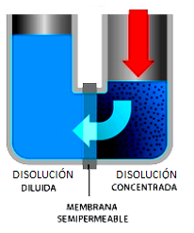 | REALIZAR ILUSTRACIÓN IGUAL A LA IMAGEN GUÍA
IMG27 | 292464629 | Recurso F7B | Fotografía | Inicio (cuadrado) | CN_10_15_REC140_IMG27.jpg | 350 x 350 px |  |  |  | REALIZAR ILUSTRACIÓN IGUAL A LA IMAGEN GUÍA
IMG28 | VER DESCRIPCIÓN Y OBSERVACIONES | Recurso F7B | Ilustración | Contenido | CN_10_15_REC140_IMG28n.jpg | 320 x 480 px | CN_10_15_REC140_IMG28a.jpg | 800 x 458 px | 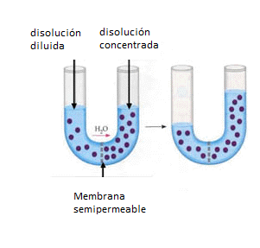 | REALIZAR ILUSTRACIÓN IGUAL A LA IMAGEN GUÍA
IMG29 | VER DESCRIPCIÓN Y OBSERVACIONES | Recurso F7B | Ilustración | Contenido | CN_10_15_REC140_IMG29n.jpg | 320 x 480 px | CN_10_15_REC140_IMG29a.jpg | 800 x 458 px |  | REALIZAR ILUSTRACIÓN IGUAL A LA IMAGEN GUÍA
IMG30 | VER DESCRIPCIÓN Y OBSERVACIONES | Recurso F7B | Ilustración | Contenido | CN_10_15_REC140_IMG30n.jpg | 320 x 480 px | CN_10_15_REC140_IMG30a.jpg | 800 x 458 px |  | REALIZAR ILUSTRACIÓN IGUAL A LA IMAGEN GUÍA
IMG31 | VER DESCRIPCIÓN Y OBSERVACIONES | Recurso F7B | Ilustración | Contenido | CN_10_15_REC140_IMG31n.jpg | 320 x 480 px | CN_10_15_REC140_IMG31a.jpg | 800 x 458 px | 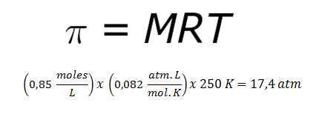 | REALIZAR ILUSTRACIÓN IGUAL A LA IMAGEN GUÍA

